Нелинейное уравнение
Задано нелинейное уравнение:$x^{3}+2x^{2}−\sin\left(3x+1\right)=0$
Найти корни уравнения.

Графики созданые по дискретным точкам
 | x | f1(x) |  | x | f2(x)
 | -3 | -9 |  | -3 | -0.98935824662
 | -2.5 | -3.125 |  | -2.5 | -0.21511998809
 | -2 | 0 |  | -2 | 0.95892427466
 | -1.5 | 1.125 |  | -1.5 | 0.35078322769
 | -1 | 1 |  | -1 | -0.90929742683
 | -0.5 | 0.375 |  | -0.5 | -0.4794255386
 | 0 | 0 |  | 0 | 0.84147098481
 | 0.5 | 0.625 |  | 0.5 | 0.5984721441
 | 1 | 3 |  | 1 | -0.75680249531
 | 1.5 | 7.875 |  | 1.5 | -0.70554032557
 | 2 | 16 |  | 2 | 0.65698659872
 | 2.5 | 28.125 |  | 2.5 | 0.79848711262
 | 3 | 45 |  | 3 | -0.54402111089

Пояснения:
1) Разделим исходный график на две функции $$x^{3}+2{x }^{2}=\sin{(3x+1)}$$
Соответсвенно:
$${f }_{1}\left(x\right)=x^{3}+2x^{2}$$
$${f }_{2}\left(x\right)=\sin{(3x+1)}$$
2) Так как периодичность функции $f_{2}(x)$ -- периодичная функция которая ограничивается асимптотами $y=1;y=−1;(−1<\sin{x}<1)$ а график ${f }_{1}\left(x\right)=x^{3}+2x^{2}$ приростает быстро то границами поиска можно определить промежуток $(−2;1)$ рассматривать промежуток больше смысла нет.
3) Постоим графики обеих функций по дискретным точкам или с помощью математического ПО. 4) Как видно по обеим графикам мы можем определить, что существует 3 промежутка на которых распологаються три действительных корня соответсвенно: $\left(−2;−1\right); \left(−1;0\right); (0;1)$
5) Воспользивавшись методом Ньютона найдем три корня нелинейного уравнения
6) Так как за теоремой 2 на отрезках (-1;0) и (0;1) невозможно или проблематично найти корни Методом Ньютона (не выполнеяться условие f(a)*f(b)<0, трудности нахождения m при переходе из стационарных точек) 2 последних отрезка слегка уменьшены(-0,5;0,1)(0,5;1)

 |  |  |  |  |  | График построеный математическим ПО

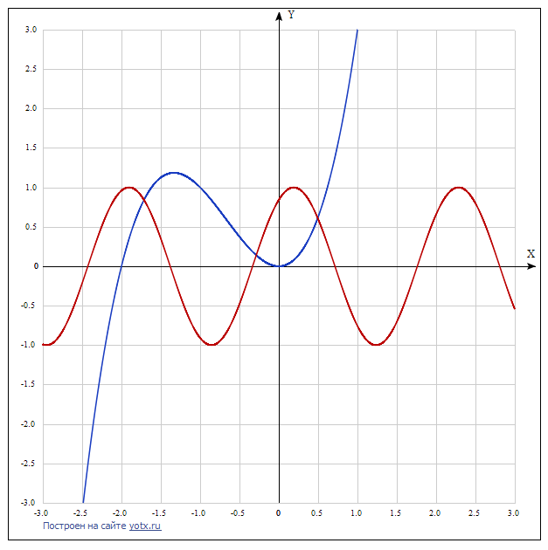

 | f'(x) | x
 | 3.1490134436 | -2 | +
 | 0.24844050964 | -1 | +
 | -1.6209069176 | 0 | -
 | 8.9609308626 | 1 | +

Линейное уравнение
Задано уравнение: $x^{3}+x−4=0$ Найти его действительные корни.

 |  |  |  |  |  |  |  |  |  | Метод хорд
 |  |  |  |  |  |  |  |  |  | b | 2
Метод уточнения промежутков корней Штурма |  |  |  |  |  |  |  |  |  | f(b) | 6
$$f_{0}\left(x\right)$$
$$f_{1}\left(x\right)$$
$$f_{2}\left(x\right)$$
$$f_{3}\left(x\right)$$
$$f_{0}\left(x\right)=x^{3}+x−4$$
$$−∞$$
$$f_{1}\left(x\right)=3x^{2}+1$$
$$f_{2}\left(x\right)=−2x+12$$
$$∞$$
 |  |  |  |  |  |  |  | N |  | n | xn | f(x) | Точность
 |  |  |  | - | + | + | - | 2 |  | 0 | 1 | -2 | Нет
 |  |  | 0 | - | + | + | - | 2 |  | 1 | 1.25 | -0.796875 | Нет
 |  |  |  | + | + | - | - | 1 |  | 2 | 1.3379310345 | -0.26709286974 | Нет
$$f_{3}\left(x\right)=−1$$
 |  |  | D=1+|-4|/2=5 |  |  |  |  |  |  | 3 | 1.366147291 | -0.084132208587 | Нет
 |  |  | N=|2-1|=1 - один действительный корень |  |  |  |  |  |  | 4 | 1.3749122926 | -0.025975766385 | Нет
$$f_{0}\left(x\right)$$
$$f_{1}\left(x\right)$$
$$f_{2}\left(x\right)$$
$$f_{3}\left(x\right)$$
D=[0;5] |  |  | N+=|2-1|=1 - один положительный корень |  |  |  |  |  |  | 5 | 1.3776068159 | -0.0079702262001 | Нет
D=[1;2] |  |  |  |  |  |  |  | N |  | 6 | 1.3784324882 | -0.002440851989 | Нет
 |  |  | 0 | - | + | + | - | 2 |  | 7 | 1.3786852444 | -0.00074706334831 | Нет
 |  |  | 1 | - | + | + | - | 2 |  | 8 | 1.378762595 | -0.00022861009748 | Нет
 |  |  | 2 | + | + | + | - | 1 |  | 9 | 1.3787862643 | -6.9953510763E-05 | Нет
 |  |  | 3 | + | + | + | - | 1 |  | 10 | 1.3787935069 | -2.1405053463E-05 | Да
 |  |  | 4 | + | + | + | - | 1 |  | 11 | 1.378795723 | -6.5496920829E-06 | Да
 |  |  | 5 | + | + | + | - | 1 |  | 12 | 1.3787964012 | -2.0041248145E-06 | Да

$$α=\frac{2}{M_{1}+m_{1}}$$
Метод дихотомии |  |  |  |  |  |  |  |  | Метод простой итерации |  |  |  |  | Метод Ньютона
 |  |  |  |  |  |  |  |  |  |  | α | 0.16666666667 |  | xn | 1
n | ai | bi | xi | f(xi) | f(ai) | f(bi) | точность |  |  |  | m1 | 4 |  | f(x) | -2
0 | 1 | 2 | 1.5 | 0.875 | -2 | 6 | Нет |  |  |  | M1 | 8 |  | f'(x) | 4
1 | 1 | 1.5 | 1.25 | -0.796875 | -2 | 0.875 | Нет
2 | 1.25 | 1.5 | 1.375 | -0.025390625 | -0.796875 | 0.875 | Нет |  | n | f(xn) | xn | Точность |  | n | xn | f(xn) | f'(xn) | Точность
3 | 1.375 | 1.5 | 1.4375 | 0.40795898438 | -0.025390625 | 0.875 | Нет |  | 0 | -2 | 1 | Нет |  | 0 | 1 | -2 | 4 | Нет
4 | 1.375 | 1.4375 | 1.40625 | 0.18716430664 | -0.025390625 | 0.40795898438 | Нет |  | 1 | -0.2962962963 | 1.3333333333 | Нет |  | 1 | 1.5 | 0.875 | 7.75 | Нет
5 | 1.375 | 1.40625 | 1.390625 | 0.07986831665 | -0.025390625 | 0.18716430664 | Нет |  | 2 | 0.026335943219 | 1.3827160494 | Нет |  | 2 | 1.3870967742 | 0.055922929744 | 6.7721123829 | Нет
6 | 1.375 | 1.390625 | 1.3828125 | 0.026985645294 | -0.025390625 | 0.07986831665 | Нет |  | 3 | -0.0031494396026 | 1.3783267255 | Нет |  | 3 | 1.3788389476 | 0.0002832023464 | 6.7035905302 | Нет
7 | 1.375 | 1.3828125 | 1.37890625 | 0.00073438882828 | -0.025390625 | 0.026985645294 | Нет |  | 4 | 0.00036823480929 | 1.3788516321 | Нет |  | 4 | 1.3787967012 | 7.382595868E-09 | 6.70324103 | Да
8 | 1.375 | 1.37890625 | 1.376953125 | -0.012343876064 | -0.025390625 | 0.00073438882828 | Нет |  | 5 | -4.3171947443E-05 | 1.3787902596 | Нет |  | 5 | 1.3787967001 | 0 | 6.7032410209 | Да
9 | 1.376953125 | 1.37890625 | 1.3779296875 | -0.0058086859062 | -0.012343876064 | 0.00073438882828 | Нет |  | 6 | 5.0598781787E-06 | 1.378797455 | Да |  | 6 | 1.3787967001 | 0 | 6.7032410209 | Да
10 | 1.3779296875 | 1.37890625 | 1.3784179688 | -0.0025381344603 | -0.0058086859062 | 0.00073438882828 | Нет |  | 7 | -5.9305464095E-07 | 1.3787966117 | Да |  | 7 | 1.3787967001 | 0 | 6.7032410209 | Да
11 | 1.3784179688 | 1.37890625 | 1.3786621094 | -0.00090211934003 | -0.0025381344603 | 0.00073438882828 | Нет
12 | 1.3786621094 | 1.37890625 | 1.3787841797 | -8.392689233E-05 | -0.00090211934003 | 0.00073438882828 | Нет
13 | 1.3787841797 | 1.37890625 | 1.3788452148 | 0.00032521555818 | -8.392689233E-05 | 0.00073438882828 | Нет
14 | 1.3787841797 | 1.3788452148 | 1.3788146973 | 0.00012064048056 | -8.392689233E-05 | 0.00032521555818 | Нет
15 | 1.3787841797 | 1.3788146973 | 1.3787994385 | 1.8355831035E-05 | -8.392689233E-05 | 0.00012064048056 | Нет
16 | 1.3787841797 | 1.3787994385 | 1.3787918091 | -3.2785771416E-05 | -8.392689233E-05 | 1.8355831035E-05 | Да
17 | 1.3787918091 | 1.3787994385 | 1.3787956238 | -7.2150303834E-06 | -3.2785771416E-05 | 1.8355831035E-05 | Да
18 | 1.3787956238 | 1.3787994385 | 1.3787975311 | 5.5703852775E-06 | -7.2150303834E-06 | 1.8355831035E-05 | Да
19 | 1.3787956238 | 1.3787975311 | 1.3787965775 | -8.223263146E-07 | -7.2150303834E-06 | 5.5703852775E-06 | Да
20 | 1.3787965775 | 1.3787975311 | 1.3787970543 | 2.3740285409E-06 | -8.223263146E-07 | 5.5703852775E-06 | Да
21 | 1.3787965775 | 1.3787970543 | 1.3787968159 | 7.7585087777E-07 | -8.223263146E-07 | 2.3740285409E-06 | Да
22 | 1.3787965775 | 1.3787968159 | 1.3787966967 | -2.3237777036E-08 | -8.223263146E-07 | 7.7585087777E-07 | Да

